Sheet1
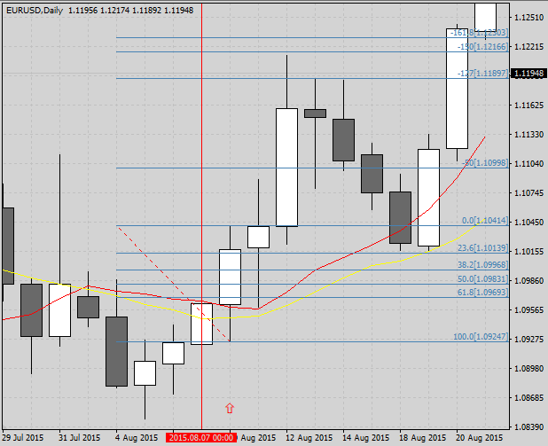
 | ＜画 像＞
 |  |  |  |  |  |  |  |  |  |  | 2015.8.10

 |  |  |  |  |  |  |  |  |  |  | エントリ― | 2019-08-11
 |  |  |  |  |  |  |  |  |  |  | 決済 | 2019-08-20

1

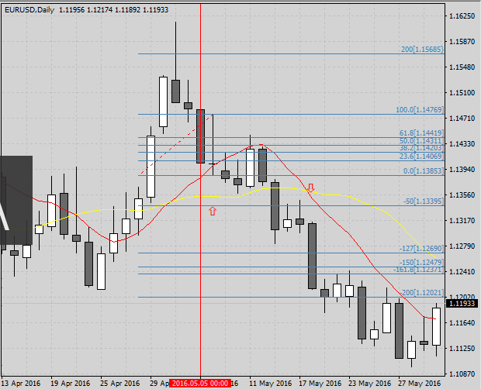
 |  |  |  |  |  |  |  |  |  |  | 2016. 5. 6

 |  |  |  |  |  |  |  |  |  |  | エントリ― | 2019-05-09
 |  |  |  |  |  |  |  |  |  |  | 決済 | 2019-05-18

2

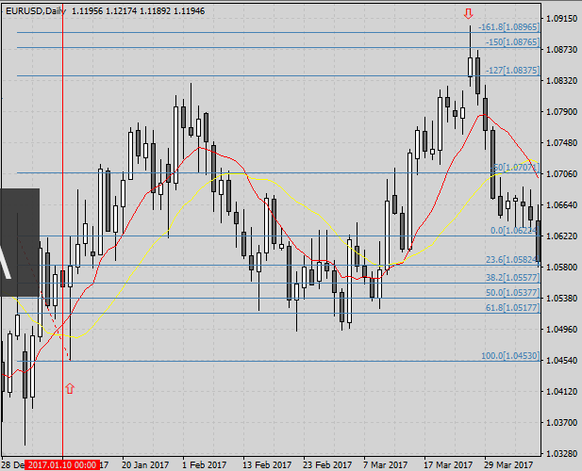
 |  |  |  |  |  |  |  |  |  |  | 2017. 1.11

 |  |  |  |  |  |  |  |  |  |  | エントリ― | 2019-01-12
 |  |  |  |  |  |  |  |  |  |  | 決済 | 2019-03-27

3

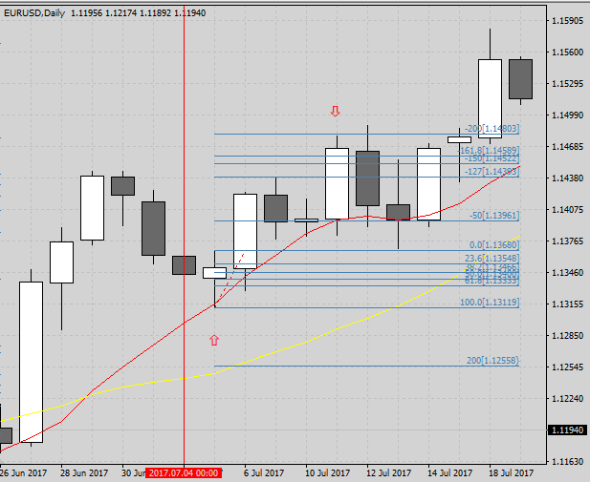
 |  |  |  |  |  |  |  |  |  |  | 2017. 7. 5

 |  |  |  |  |  |  |  |  |  |  | エントリ― | 2019-07-06
 |  |  |  |  |  |  |  |  |  |  | 決済 | 2019-07-11

4

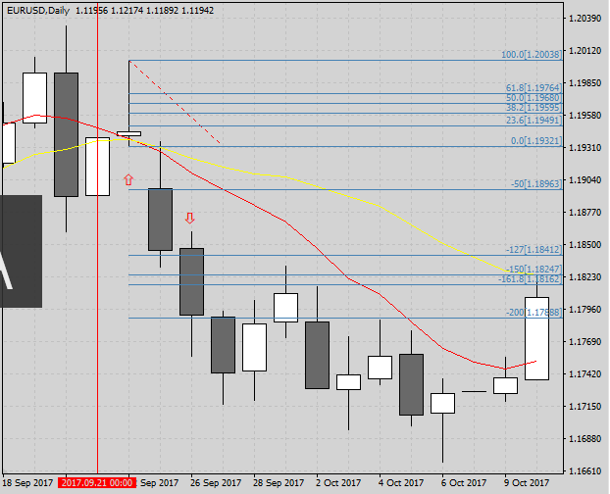
 |  |  |  |  |  |  |  |  |  |  | 2017. 9.22

 |  |  |  |  |  |  |  |  |  |  | エントリ― | 2019-09-25
 |  |  |  |  |  |  |  |  |  |  | 決済 | 2019-09-26

5

 | ＜検証シート＞
 | NO1 FIB1.5で決済
 | 通貨ペア |  | EURUSD |  | 時間足 |  | 日足 |  | 当初資金 |  | 100,000 |  | 最終資金 |  | 183,200
 | エントリー理由 |  | 10MA・20MAの両方の上側にキャンドルがあれば買い方向、下側なら売り方向。MAに触れてPB出現でエントリー待ち、PB高値or安値ブレイクでエントリー。 |  |  |  |  |  | 決済理由 |  | ＦＩＢ 1.5で決済
 | 損益金額 |  | 83,200 |  | 損益pips |  | 0.0 |  |  |  |  |  | 最大ドローダウン% |  | 0.0%
 | 勝数 | 12 | 負数 | 0 | 引分 | 0 | 勝率 | 100.0% | 最大連勝 |  | 0 |  | 最大連敗 |  | 0

 | No. | 資金 |  | エントリー |  |  |  |  | リスク（3%） |  |  | ロット | 決済 |  |  | 損益
 |  |  |  | 西暦 | 日付 | 売買 | レート |  | pips | 損失上限 |  |  | 西暦 | 日付 | レート | 金額 | pips
 | 1 | 100,000 |  | 2001 | 2015-04-17 | 買 | 1 |  | 57 | 3,000 |  | 0.44 | 2001 | 2015-04-17 | 1.02 | 8,550 | 200.0
 | 2 | 108,550 |  | 2015 | 2019-08-10 | 買 | 1.1041 |  | 123 | 3,316 |  | 2.30 | 2015 | 2019-08-20 | 1.1217 | 18,450 | 176.0
 | 3 | 127,000 |  | 2016 | 2019-05-06 | 売 | 1.1385 |  | 93 | 3,362 |  | 0.97 | 2016 | 2019-05-18 | 1.2479 | 13,950 | -1094.0
 | 4 | 140,950 |  | 2017 | 2019-01-11 | 買 | 1.0623 |  | 171 | 3,472 |  | 0.78 | 2017 | 2019-03-27 | 1.0878 | 25,650 | 255.0
 | 5 | 166,600 |  | 2017 | 2019-07-05 | 買 | 1.1368 |  | 58 | 3,613 |  | 1.16 | 2017 | 2019-07-11 | 1.1452 | 5,650 | 84.0
 | 6 | 172,250 |  | 2017 | 2019-09-22 | 売 | 1.1932 |  | 73 | 3,712 |  | 1.15 | 2017 | 2019-09-26 | 1.1825 | 10,950 | 107.0
 | 7 | 183,200
 | 8

 | NO2 FIB2.0で決済
 | 通貨ペア |  | EURUSD |  | 時間足 |  | 日足 |  | 当初資金 |  | 100,000 |  | 最終資金 |  | 215,000
 | エントリー理由 |  | 10MA・20MAの両方の上側にキャンドルがあれば買い方向、下側なら売り方向。MAに触れてPB出現でエントリー待ち、PB高値or安値ブレイクでエントリー。 |  |  |  |  |  | 決済理由 |  | FIB 2.0で決済
 | 損益金額 |  | 115,000 |  | 損益pips |  | 0.0 |  | 最大ドローアップ |  | 115,000 |  | 最大ドローダウン |  | 0
 | 勝数 | 12 | 負数 | 0 | 引分 | 0 | 勝率 | 100.0% | 最大連勝 |  | 2 |  | 最大連敗 |  | 0

 | No. | 資金 |  | エントリー |  |  |  |  | リスク（3%） |  |  | ロット | 決済 |  |  | 損益
 |  |  |  | 西暦 | 日付 | 売買 | レート |  | pips | 損失上限 |  |  | 西暦 | 日付 | レート | 金額 | pips
 | 1 | 100,000 |  | 2001 | 2015-04-17 | 買 | 1 |  | 57 | 3,000 |  | 0.44 | 2001 | 2019-04-17 | 1.02 | 11,400 | 200.0
 | 2 | 111,400 |  | 2015 | 2019-08-10 | 買 | 1.1041 |  | 123 | 3,342 |  | 2.32 | 2015 | 2019-08-21 | 1.1239 | 24,600 | 198.0
 | 3 | 136,000 |  | 2016 | 2019-05-06 | 売 | 1.1385 |  | 93 | 4,080 |  | 0.98 | 2016 | 2019-05-24 | 1.1202 | 18,600 | 183.0
 | 4 | 154,600 |  | 2017 | 2019-01-11 | 買 | 1 |  | 171 | 4,638 |  | 0.81 | 2017 | 2019-05-04 | 1.0961 | 34,200 | 361.0
 | 5 | 188,800 |  | 2017 | 2019-07-05 | 買 | 1.1368 |  | 58 | 5,664 |  | 1.22 | 2017 | 2019-07-18 | 1.1481 | 11,600 | 113.0
 | 6 | 200,400 |  | 2017 | 2019-09-22 | 売 | 1.1932 |  | 73 | 6,012 |  | 1.22 | 2017 | 2019-09-29 | 1.193 | 14,600 | 2.0
 | 7 | 215,000

 | ＜気付き・質問＞
 | 10ＭＡが20ＭＡより上にあり、実体の3倍のヒゲを有し、実体が線の外側で１０ＭＡにタッチするか貫いているという条件の揃ったＰＢを探すことは、容易なことではない。
 | ＰＢが少し見えるように成って来たので、エントリーと決済のルールを変えて、試してみたいと思っている。 ＯＢシステムも興味あるが、もう暫くは部分的なルールの変更で
 | やって行こうと思う。 |  |  | 今回試しにFIB1.5とFIB2.0を表にしてみた。 決済するPBはほぼ同じものであったが、時間軸を変更すると変更するのかも知れない。
 | 検証シートは11日に勉強会があるので、再度確認してきます。 今回も見難い提出物で申し訳ありませんが宜しくお願いします。 計算は教えて頂いた方法で
 | しています。 |  | 損益pipsとロット、損失上限は自動計算でしています。
 | 質問ですが、画像3のケースはエントリーした後、安値に絡むものが無かったので、決済の数値にぶつかる所まで引っ張りましたが、これで良いですか？
 | どこかに落とし穴がありますか？

 | ＜感 想＞

 | ＜今 後＞
 | 10ＭＡと20ＭＡを使ったやり方は少々煮詰まって来たので、資料を基に少し変更したルールでやってみようかと考えている。 日足を中心にゆったりトレードのスタイル
 | を探してみようと思う。 毎日こんなに長時間チャートに張り付いているスタイルは、リアルトレードをするようになったら |  |  |  |  |  |  |  |  |  |  | やりたくない。 今はトレーニング中と思うから
 | しているけれど・・・。
 | 検証シートは11日以降トラブルのない見やすいものを提出したいと考えている。

